比賽內容
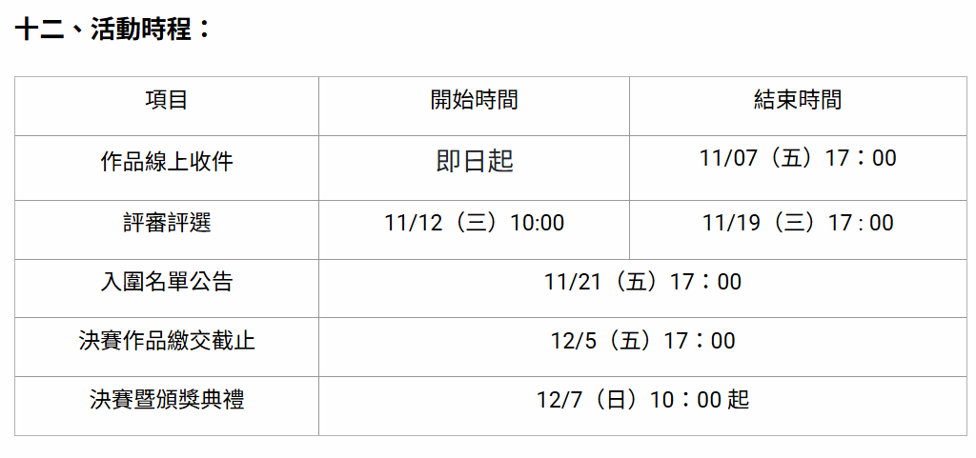
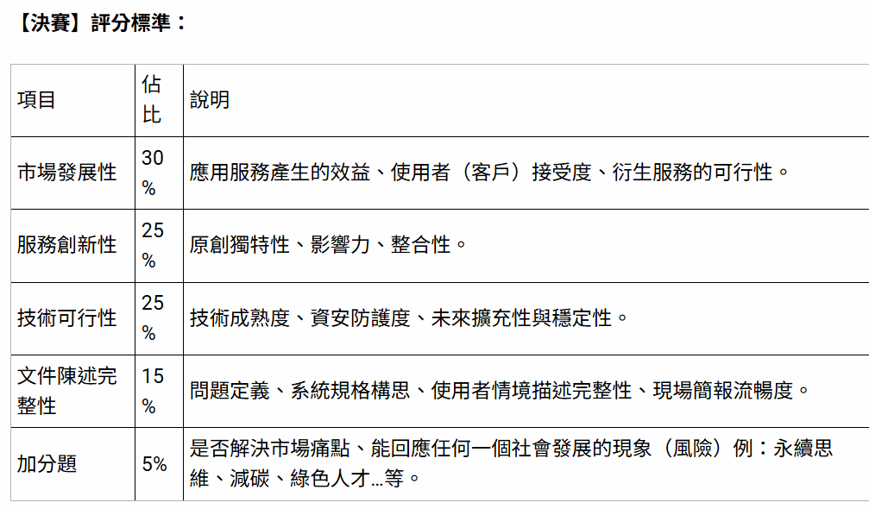
https://contest.bhuntr.com/tw/pidafustar/home/?submit&contestGroupId=185258&contestSubmissionId=185497&_gl=1

